List1
OOPP | popis | cena | počet ks | celkem
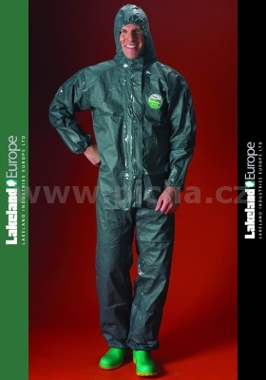 | Kombinéza LAKELAND Pyrolon CRFR - chemický ochranný oděv typu 3 a 4 proti rozprášeným nebezpečným chemikáliím v kombinaci s ohnivzdornými vlastnostmi dle EN 533, antistatický dle EN 1149-1, overal je navržený jako svrchní oděv, FR vlastnosti znamenají, že overal Pyrolon CRFR nebude hořet, pokud se dostane do kontaktu s plamenem a nebude podporovat šíření plamene a ohně, materiál uhelnatí, ale nehoří plamenem a neodkapává, kombinéza má třídílnou kapuci a vsazený klín v rozkroku, aby oděv lépe padnul a více vydržel, kombinéza je antistatická a splňuje EN 1149-1, splňuje požadavky EN 533 index 1, barva tmavě zelená, velikosti M-3XL.Použití: čištění nádrží, tlakové čištění zahrnující hořlavé kapaliny, distribuce paliv, rafinérie, petrochemické závody, údržba uvedených provozů, likvidace ekologických havárií, laboratoře, atd. | 857 | 6 | 5142
 | Antistatická bunda s nehořlavou úpravou COEN - modrá (navy), pracovní ochranný oděv proti teplu a ohni, antistatický (pouze antistatická úprava není ESD), 100% BA 360 g/m2 s nehořlavou úpravou, oděv si zachovává ochranné vlastnosti po max. 25 pracích cyklů, vyhovuje EN 531:1995 A - omezené šíření plamene, B2 - ochrana proti konvekčnímu teplu, úroveň provedení 2, pracovní oděv má antistatické vlastnosti dle EN 1149-1:2003, velikosti 48-62. | 1021 | 4 | 4084
 | Antistatické kalhoty s nehořlavou úpravou COEN - modré (navy), pracovní ochranný oděv proti teplu a ohni, antistatický (pouze antistatická úprava není ESD), 100% BA 360 g/m2 s nehořlavou úpravou, oděv si zachovává ochranné vlastnosti po max. 25 pracích cyklů, vyhovuje EN 531:1995 A - omezené šíření plamene, B2 - ochrana proti konvekčnímu teplu, úroveň provedení 2, pracovní oděv má antistatické vlastnosti dle EN 1149-1:2003, velikosti 48-62. Kalhoty mají zesílený sed a zesílená kolena, vzadu je jedna kapsa překrytá klopou se zapínáním na druk, vpředu jsou dvě kryté šikmé kapsy a na stehnech jsou dvě boční kapsy se zapínáním na suchý zip, poklopec má zapínání na kvalitní kovový zip, v pase kalhot jsou poutka na pásek a na bocích všitá pružná guma. | 1002 | 4 | 4008
 | Pracovní obuv ESD SAFEWAY E913 polobotky S1 - bezpečnostní polobotky s ochranou špičkou S1 a s ochranou proti elektrostatickému náboji ESD, šněrovací polobotka má PU podešev odolnou olejům a zvýšenou odolnost proti uklouznutí, polobotky jsou vyrobeny ze syntetického materiálu s vysokými mikroporézními vlastnostmi, používají se v provozech a na pracovištích, kde je kladen velký důraz na dodržování všech požadavků týkajících se ochrany komponentů citlivých na elektrostatický náboj (ESD), velikosti 35-47, barva černá | 712 | 4 | 2848
 | antistatické nylonové rukavice s uhlíkovým vláknem a s polyuretanovou vrstvou na špičkách prstů | 31 | 2 | 62
 | antistatické 100% polyesterové rukavice s PVC terčíky na dlani a prstech a uhlíkovým vláknem 10mm proužek | 15 | 2 | 30
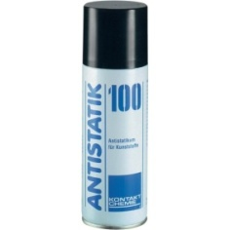 | Čistící antistatický sprej pro plasty a textílie ANTISTATIK | 180 | 1 | 180
 |  | Celkem |  | 16354

Patkolo | rukavice, kalhoty, bunda, boty, rukavice
Baše | rukavice, kalhoty, bunda, boty, rukavice + kombineza na brus
Hass | rukavice, kalhoty, bunda, boty, rukavice + kombineza na brus
Kuchař ??? | rukavice, kalhoty, bunda, boty, rukavice
chromat | kombineza
cidirna | kombineza

